Soru 2
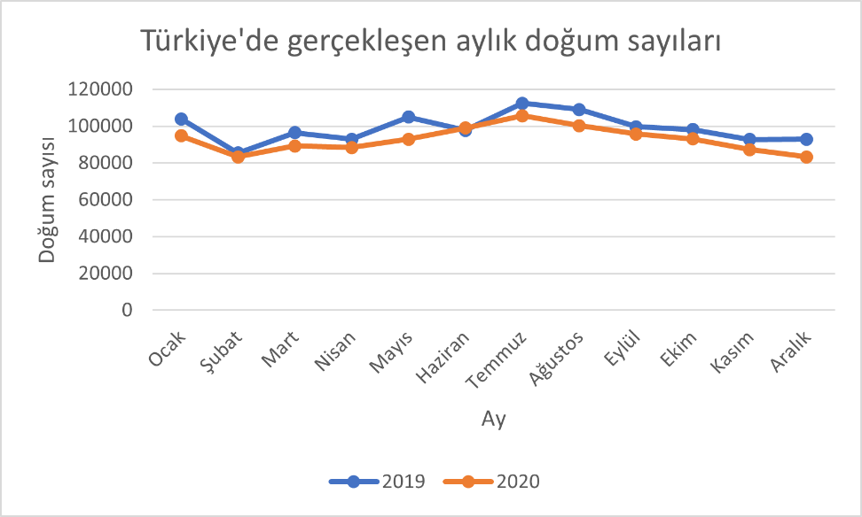
 | Ocak | Şubat | Mart | Nisan | Mayıs | Haziran | Temmuz | Ağustos | Eylül | Ekim | Kasım | Aralık
2019 | 103923 | 85404 | 96504 | 92892 | 105013 | 97797 | 112425 | 108998 | 99791 | 98127 | 92751 | 92935
2020 | 94718 | 83265 | 89308 | 88331 | 92938 | 99030 | 105729 | 100212 | 95735 | 93120 | 87205 | 83268

Yukarıda verilen veri tablosunu kullanarak aşağıdaki resimde gördüğünüz grafiği oluşturun.

